2019_data
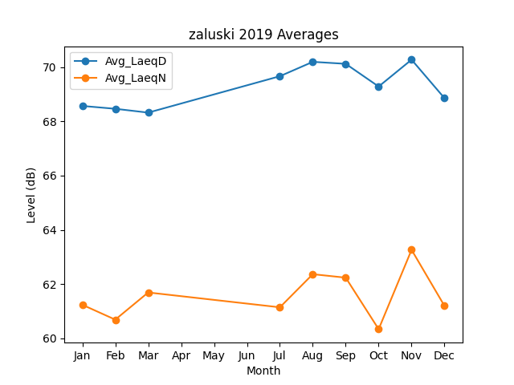
Month | Avg_LaeqD | Avg_LaeqN
1 | 68.570232834 | 61.233370624
2 | 68.4652011 | 60.685325601
3 | 68.323837038 | 61.68795881
7 | 69.667348581 | 61.140459156
8 | 70.197662787 | 62.362463424
9 | 70.124079957 | 62.233995599
10 | 69.28627715 | 60.33337205
11 | 70.277358241 | 63.260755496
12 | 68.857525515 | 61.191930285

